关系图
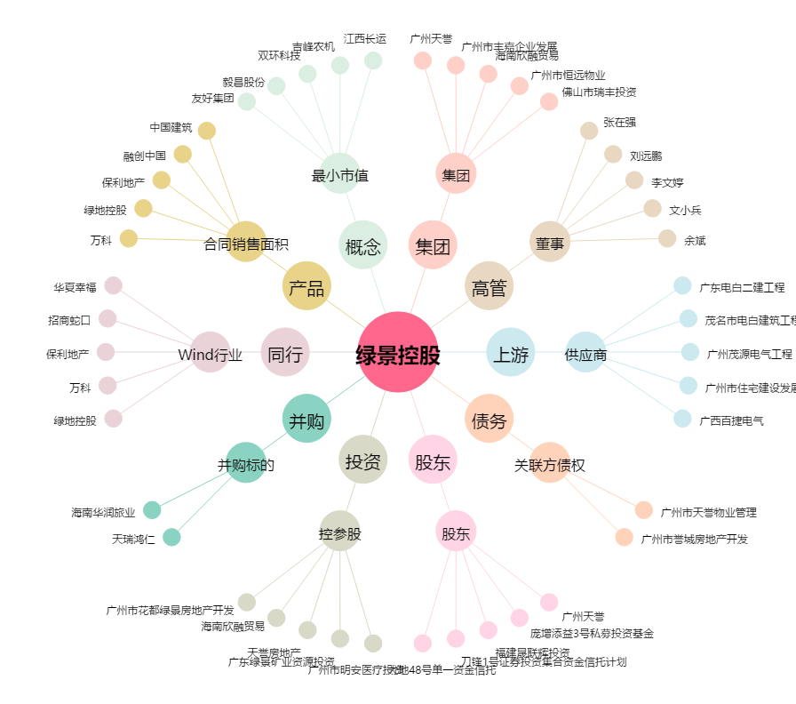
绿景控股[000502.SZ] - 关系概览图

